🏆 Certificate QCMD 2025
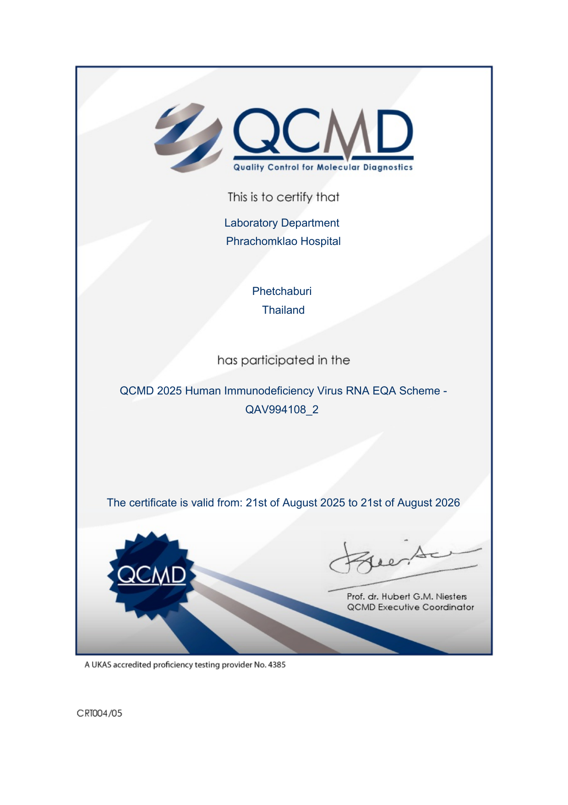
ใบรับรองการเข้าร่วม QCMD 2025 HIV RNA EQA Scheme — Laboratory TH193
QCMD 2025 Human Immunodeficiency Virus RNA EQA Scheme — QAV994108_2
Laboratory: Phrachomklao Hospital, Phetchaburi, Thailand
Certificate valid: 21st August 2025 to 21st August 2026

